Лист1
Id | Summary | Priority | Actual result | Expected result | Attachment | Comment
 |  |  |  |  | Ошибки отображения общих элементов страницы | Часть багов здесь я всё-таки не указала, потому что было неясно, применены ли были параметры поиска. Потому что на разных частях страницы указано разное количество найденных по запросу объявлений
1 | Неправильный логотип | HIGH | Текст на логотипе "Awito" | Текст на логотипе "Avito" | 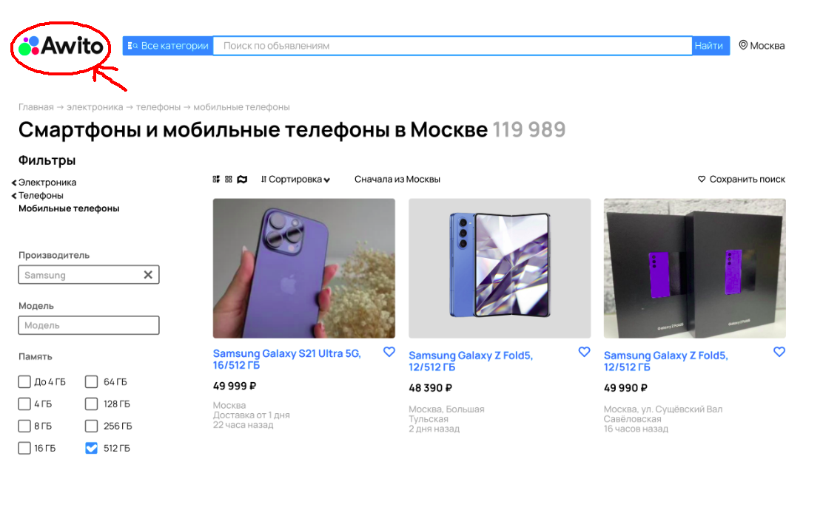
2 | Неверный дизайн строки поиска | MEDIUM | Высота элементов строки поиска разная | Выровненные по ширине и высоте элементы строки поиска | 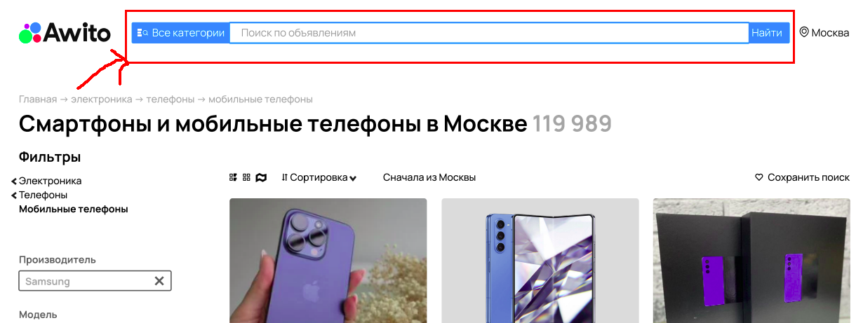
3 | Неверное отображение геопозиции | MEDIUM | Геопозиция при выборе г.Москва не отображает район или станцию метро | При выборе г.Москва должнен отображаться также район или станция метро, напр. "Москва, Марьина роща" | 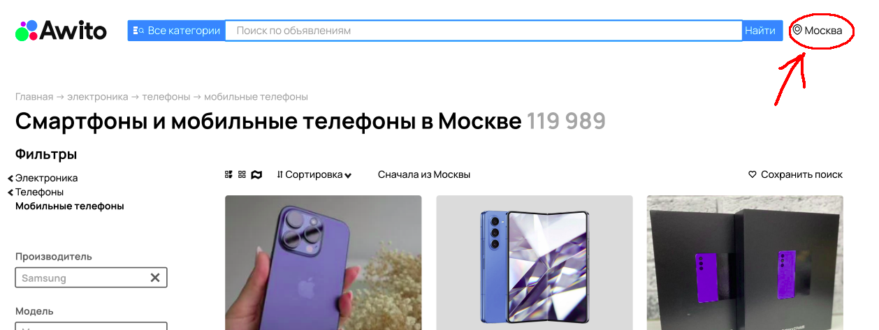
4 | Неправильное положение нижней панели страницы | MEDIUM | Нижняя панель страницы отображается при неполной прокрутке страницы вниз | Нижняя панель страницы должна отображаться только при максимальной прокрутке страницы вниз (после ссылок на соцсети, на приложение в маркетах и т.д.) | 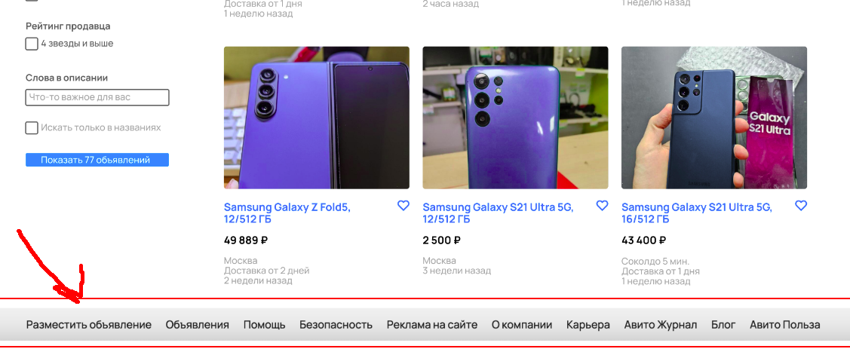
 |  |  |  |  | Ошибки отображения параметров поиска
5 | Неверное отображение разделов товаров | LOW | Названия выбранных разделов отображаются с маленькой буквы | Названия выбранных разделов должны отображаться с заглавной буквы
6 | Неверное отображение вида результатов поиска | MEDIUM | При выборе вида отображения объявлений не выделяется выбранный вид | При выборе вида отображения объявлений выделяется (жирным?) выбранный вид В данном случае - плиткой (2 вариант)
7 | Не отображается переключатель "Сначала из ..." | MEDIUM | Не отображается переключатель справа от текста "Сначала из ..." | Переключатель должен отображаться справа от текста "Сначала из (выбранный город)"
8 | Неполный список опций расширенного поиска | HIGH | В настройках поиска для "Мобильные телефоны" нет опции “оперативная память” | В настройках поиска для "Мобильные телефоны" должна быть опция “оперативная память” | 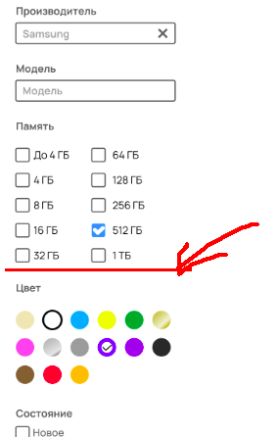
9 | Не отображается подсказка при наведении мыши на опцию "Авито Доставка" | LOW | Рядом с опцией “Авито Доставка” должна нет пометки с краткой информацией, отображающейся при наведении мыши | Рядом с опцией “Авито Доставка” должна быть пометка с краткой информацией, отображающейся при наведении мыши | 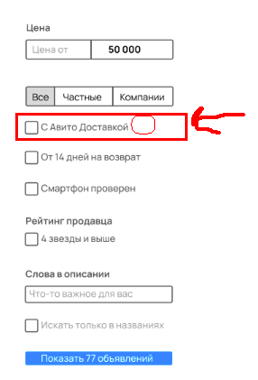
10 | Неверное отображение чисел при выборе цены в параметрах поиска | LOW | При активации параметра поиска "Цена" число отображается как “50 000”, т.е. разряды числа разделяются пробелом | При активации параметра поиска "Цена" число должно отображаться как “50000”, т.е. разряды числа не должны разделяться пробелом | 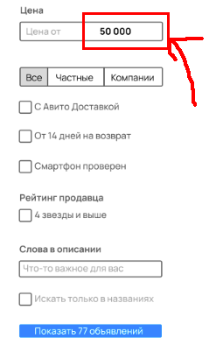
11 | Неверное отображение верхней границы цены в параметрах поиска | LOW | При активации параметра поиска "Цена" верхняя граница цены отображается как “50 000” | При активации параметра поиска "Цена" верхняя граница цены должна отображаться как “до 50000” | 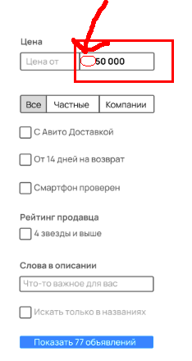
12 | Опечатка в опции поиска "Требуется ремонт" | LOW | В опциях поиска присутствует "Требует ремонт" | В опциях поиска должна быть "Требуется ремонт" | 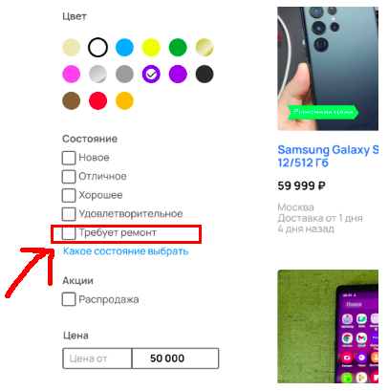
13 | В параметрах поиска нарушено центрирование текста | LOW | В параметрах поиска нарушено центрирование текста (см. приложение) | Центрирование текста должно быть постояныным и единообразным во всех областях поиска | 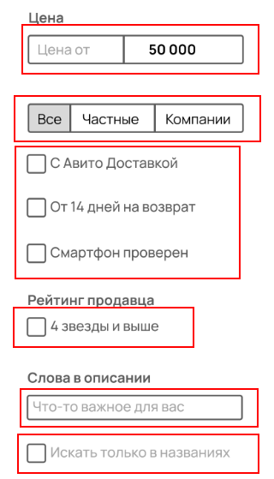
 |  |  |  |  | Ошибки отображения результатов поиска
14 | Не отобржается станция метро при указании в объявлении г. Москва | HIGH | При указании города “Москва” в объявлении не указана станция метро | При указании города “Москва” в объявлении должна указываться станция метро | 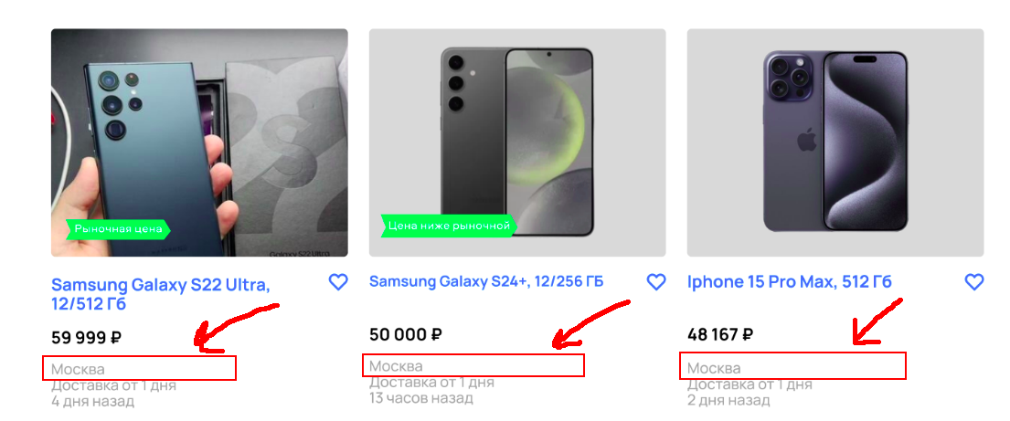
15 | Нет цветового индикатора ветки метро в заголовках объявлений | LOW | При указании станции метро объявлении цветным кружком ни на одном не отображается соответствующая ветка метро | При указании станции метро в каждом объявлении цветным кружком должна отображаться соответствующая ветка метро | 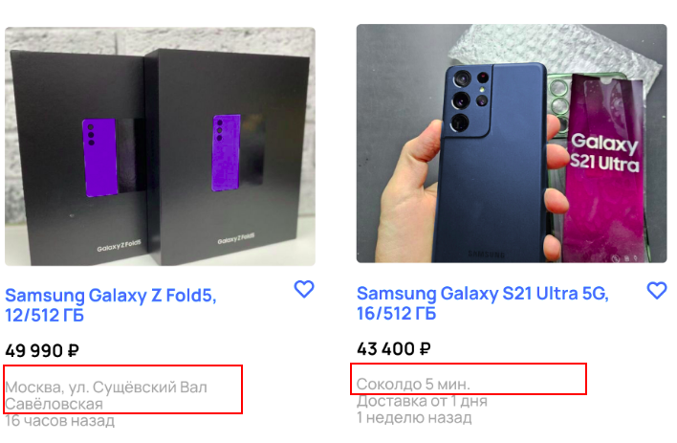
16 | Нет указания города в заголовке объявления | MEDIUM | Нет указания города в заголовке объявления | В заголовке объявления должен быть указан и город, и район (или метро) при выборе г.Москва | 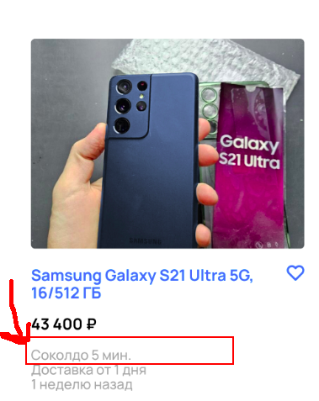
17 | В заголовке объявления не отображается состояние товара | MEDIUM | В заголовке объявления (под ценой) не отображается состояние товара | В заголовке каждого объявления мобильного телефона должно указываться состояние товара (напр. “новое” или “б/у”) | 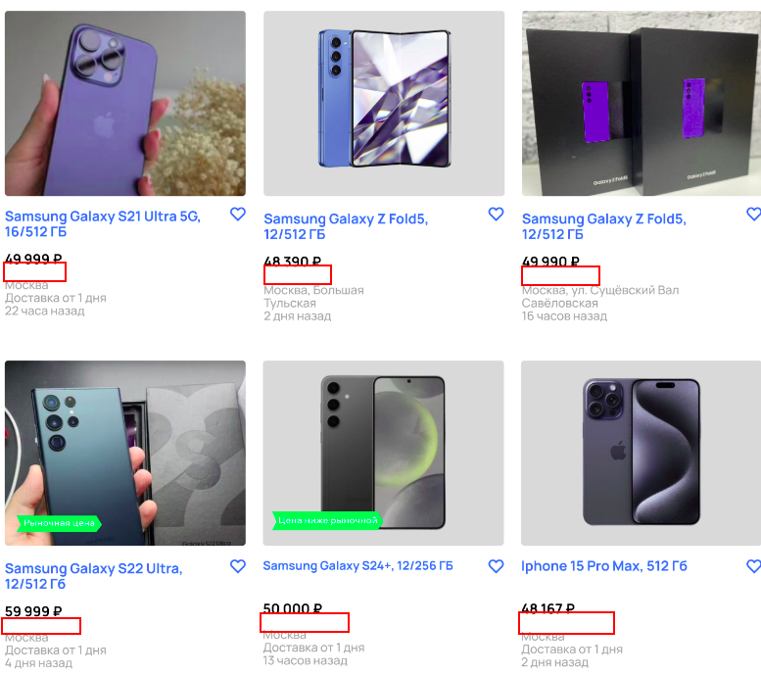
18 | В заголовке объявления не отображается значок доставки | LOW | В заголовке объявления не отображается значок доставки при доступной для товара доставке | В заголовке объявления должен отображаться значок доставки справа от цены при доступной для товара доставке | 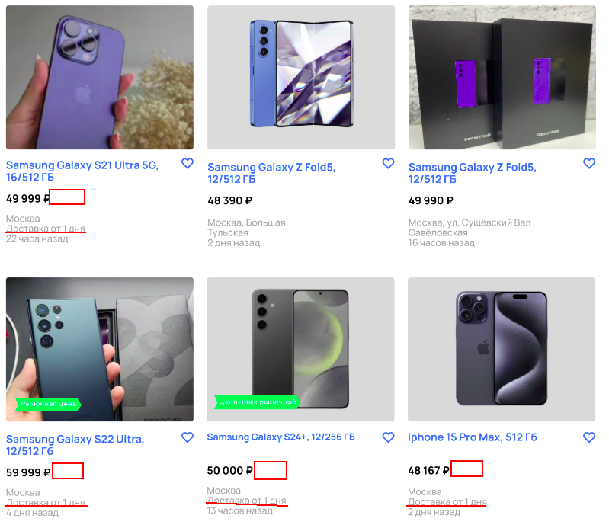
19 | В заголовке объявления не отображается время пути до ближайшей станции метро | LOW | В заголовке объявления не отображается время пути до ближайшей станции метро | В заголовке объявления должно отображаться время пути до ближайшей станции метро (при наличии в выбранном городе метро) | 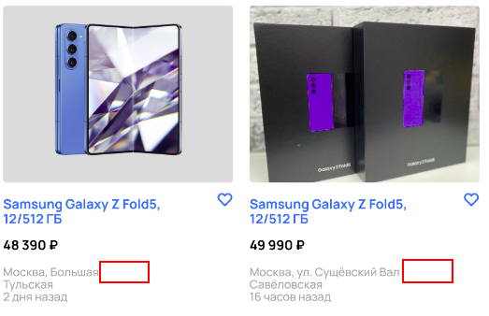
20 | В заголовке объявления не отображается фигурка человека | LOW | В заголовке объявления не отображается фигурка человека рядом с временем пути до ближайшей станции метро | В заголовке объявления должна отображаться фигурка человека рядом с временем пути до ближайшей станции метро | 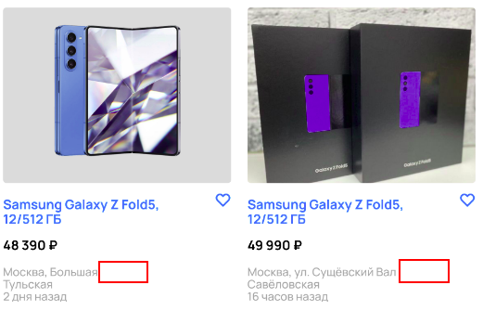
21 | Неверный размер шрифта в объявлении | LOW | Размер шрифта в заголовке одного из объявлений неверный | Размер шрифта в заголовках всех объявлений должен быть единым | 